COV
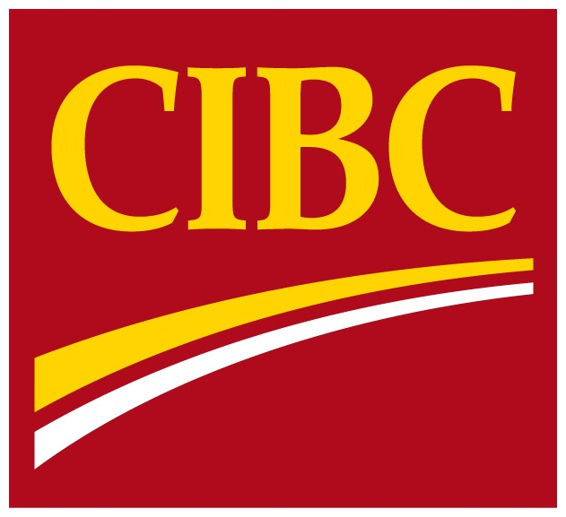
 | Information
 | financière
 | supplémentaire

 | Pour la période close
 | le 31 octobre 2016

Pour plus de renseignements, veuillez communiquer avec l’une des personnes suivantes :
John Ferren, premier vice-président, chef des services financiers, Infrastructure, Relations avec les investisseurs 416 980-2088
Jason Patchett, premier directeur, Relations avec les investisseurs 416 980-8691

